PASAPORTE DATOS
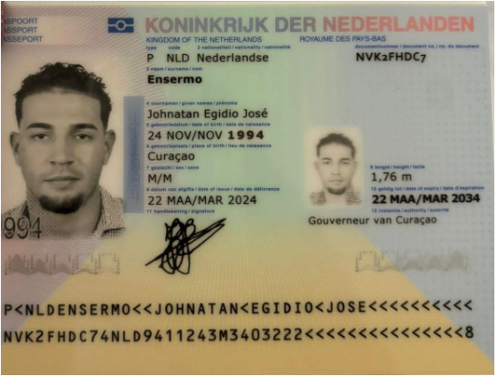
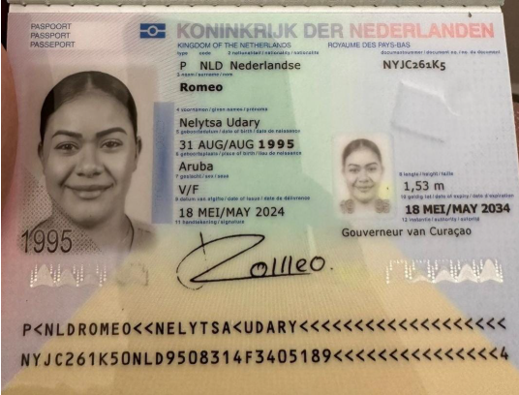

Nombre | Johnatan | Nombre | Nelytsa | Nombre
Nombre | Egidio | Nombre | Udary | Nombre
Apellido | Ensermo | Apellido | Romeo | Nombre
Género: . | Masculino | Género: . | Femenino | Apellido
Pasaporte | NVK2FHDC7 | Pasaporte | NYJC261K5 | Apellido de casada
Fecha de nacimiento | 1994-11-24 | Fecha de nacimiento | 1995-08-31 | Género: .
Edad | 30 | Edad | 31 | Pasaporte
Estado civil | Soltero |  |  | Fecha de nacimiento
Dirección | Willemstad , Curaçao | Estado civil |  | Edad
Nacionalidad y domicilio: | Curazao | Dirección |  | Estado civil
Email: | j.ensermo@hotmail.com | Nacionalidad y domicilio: | Aruba | Dirección
Teléfono | 599 9 673 6589 | Email: | Nelitzarichardson@gmail.com | Nacionalidad y domicilio:
Profesión | Asesor de Seguros | Teléfono |  | Email:
RH | A + | Profesión |  | Teléfono
Seguro | SVB. Particular | RH |  | Profesión
Peso | 1.76 | Seguro |  | RH
 |  | Peso |  | Seguro
Altura | 82 | Altura |  | Peso
Idioma | Spanish dutch english portugues | Idioma | Spanish dutch english portugues | Altura
Estadia: | Lesión del manguito rotador izquierdo en estudio |  |  | Idioma
 |  | Salud
 |  |  |  | Salud

PAGOS
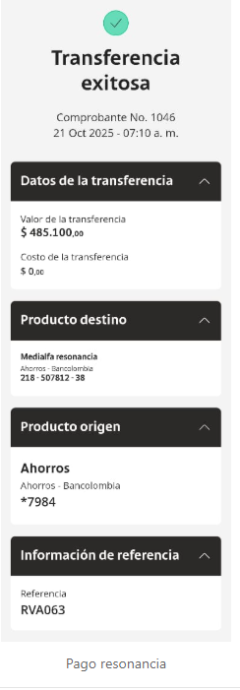
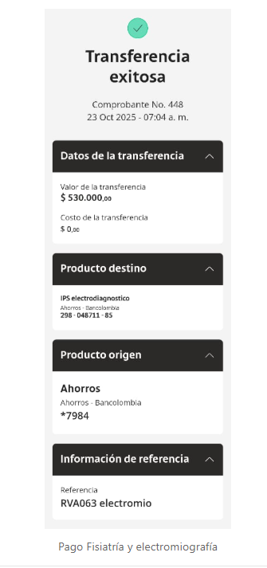
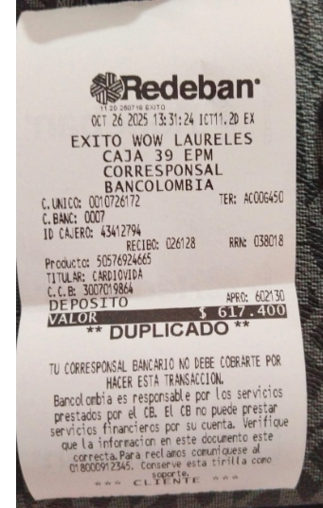
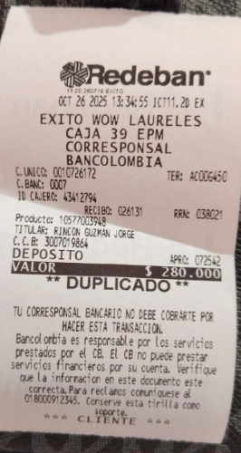
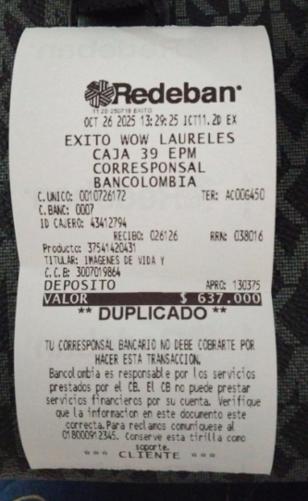
RESONANCIA - CRE | FISIATRÍA Y ELECTROMIOGRAFIA | IVS RESONANCIA | INTERNISTA | UROLOGO

CONFIRMACIÓN PAX 1
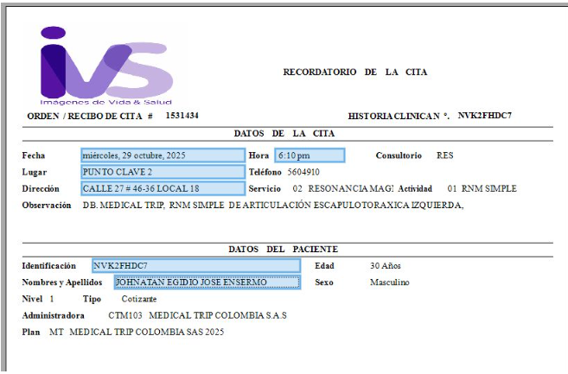
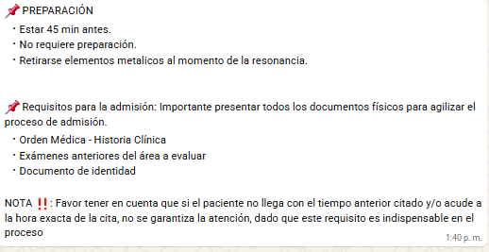
JOHNATAN | NELYTSA | Cll 9a sur · 25-214 Poblado
RESONANCIA MAGNÉTICA CRANEAL SIN CONTRASTE |  | HOTEL RESERVO DIRECTAMENTE
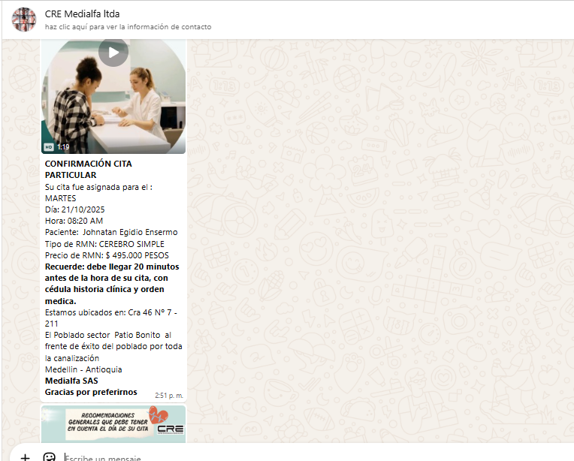
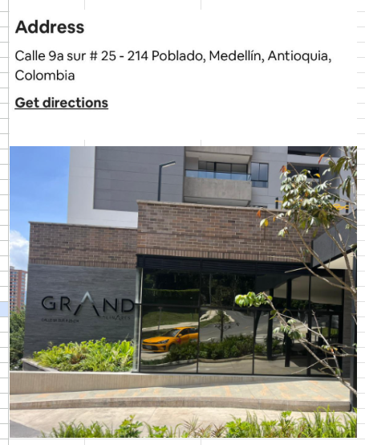

Electromiografía y velocidad de conducción nerviosa en hombro y brazo izquierdo.
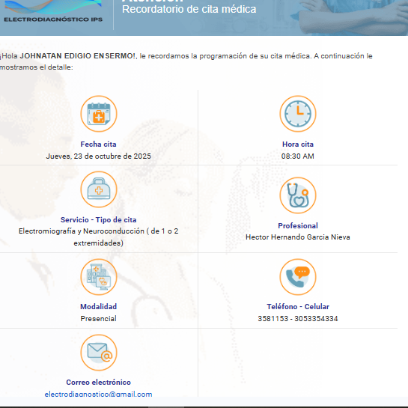

Cita especialista Fisiatra
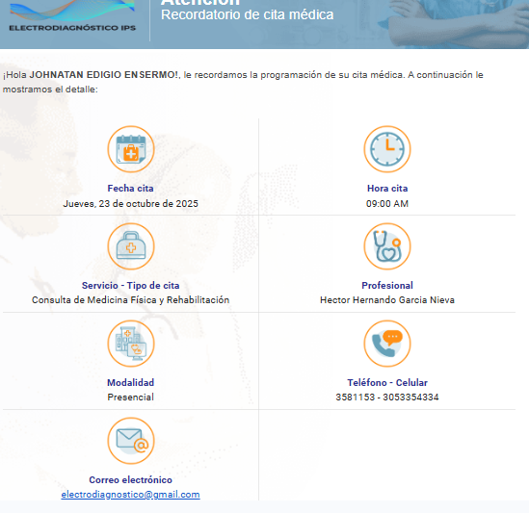

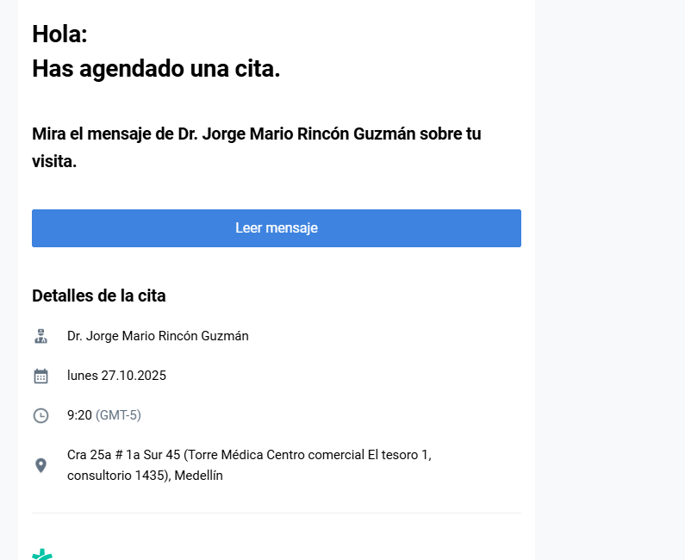
Cita especialista URÓLOGO

RNM SIMPLE DE ARTICULACION ESCAPULOTORAXICA

VUELO
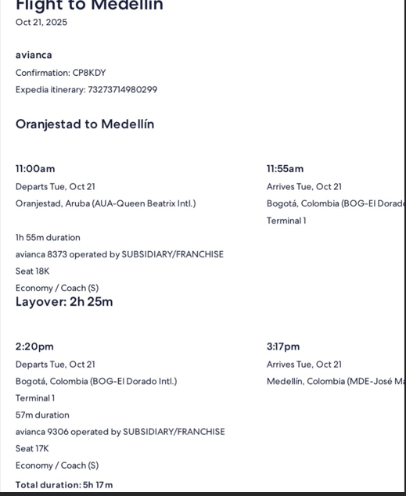
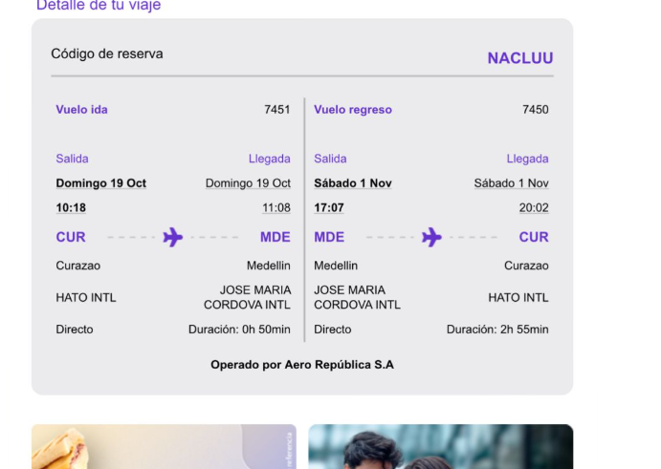
 | vuelo novio | NACLUU
Nelytsa
CP8KDY

